Bitácora
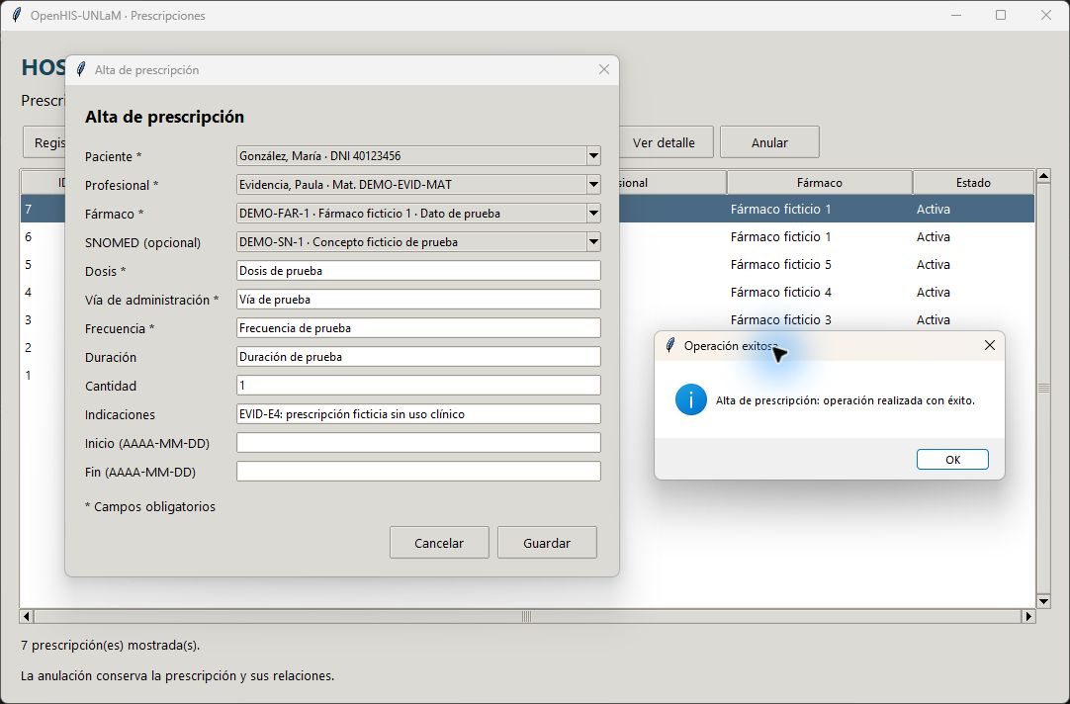
BITÁCORA DE REUNIÓN DÍARIA

EN RIESGO | SPRINT / HISTORIA DE USUARIO | DESCRIPCIÓN | RESPONSABLE | RESULTADO | EVIDENCIA | ESTADO

No | EPIC 1 | Implementar el módulo de gestión integral de pacientes, que incluya registro, admisión, historial clínico básico y asignación de camas. | M. S. Burioni |  |  | Completado
No | SPRINT 1 | Desarrollar el registro y búsqueda básica de pacientes para que el administrativo pueda dar de alta y localizar fichas rápidamente. | ana |  |  | Completado
No | HU-01 | Como administrativo, quiero registrar un nuevo paciente con sus datos personales para crear su ficha en el sistema | paco |  |  | Completado
No | HU-02 | Como administrativo, quiero buscar un paciente por DNI para acceder rápidamente a su ficha. | guille |  |  | Completado
No | SPRINT 2 | Implementar el registro de signos vitales y motivo de consulta durante la admisión médica. Permitir modificaciones y bajas. | ana |  |  | Completado
No | HU-03 | Como médico, quiero registrar el motivo de consulta y los signos vitales del paciente en la admisión. | paco |  |  | Completado
No | EPIC 2 | Implementar el módulo de gestión de profesionales, que incluya registro, alta como personal, adscripción a un servicio, acceso a historial clínico básico de los pacientes. | M. S. Burioni |  |  | En curso
No | SPRINT 3 | CRUD de especialidades y profesionales; alta de SNOMED local y fármacos; especialidad asociada y profesional requerido en signos vitales. Prescripciones incorporadas por entregable explícito de Entrega 4. | Alejandro | Entrega 4 implementada: catálogos, profesionales, autor de signos y prescripciones. Pruebas con bases temporales. Fechas y estados heredados de plantilla: no acreditan ejecución. | Capturas de Entrega 4 en esta misma hoja, desde fila 28. | En curso
No | HU-04 | Como administrativo, quiero crear las tablas maestras de Especialidades médicas, Nomenclatura SNOMED CT y Fármacos. | Alejandro | HU-04: alta, edición y desactivación de especialidades; alta/listado/búsqueda SNOMED local; alta/listado de fármacos. Datos ficticios. | Movimiento en tabla maestra: captura desde fila 30. | En curso
No | HU-05 | Como administrativo, quiero registrar un nuevo profesional con sus datos personales y especialidad para crear su ficha en el sistema. | Alejandro | HU-05: CRUD con especialidad, DNI y matrícula únicos. Alta y modificación verificadas. Vigencia real de matrícula no validada por un registro externo. | Alta y modificación de profesional: capturas desde filas 57 y 84. | Sin iniciar
No | SPRINT 4 | Implementar sistema de prescripción de medicamentos a pacientes y Módulo de Interoperabilidad FHIR para compartir y recibir datos de intervenciones médicas con otras instituciones. | ana |  |  | Sin iniciar
No | HU-06 | Como médico, quiero poder poder prescribir medicamentos a mis pacientes. | Alejandro | Prescripciones: alta, consulta por paciente, detalle y anulación lógica. Incluidas por Entrega 4, aunque HU-06 figure en Sprint 4. XML y FHIR pendientes. | Alta de prescripción: captura desde fila 111. | Sin iniciar
No | HU-07 | Como médico, quiero poder generar y recibir registros de interoperabilidad FHIR para compartir datos de intervenciones médicas con otras instituciones. | paco |  |  | Sin iniciar
No | SPRINT 5 | Implementar un formulario de acceso y consulta de intervenciones en sus pacientes. | ana |  |  | Sin iniciar
No | HU-08 | Como médico, quiero acceder a las intervenciones hechas a mis pacientes. | paco |  |  | Sin iniciar
No | EPIC 3 | Desarrollar el módulo de gestión de turnos médicos con agenda profesional, reserva web, asignación automática y recordatorios. | M. S. Burioni |  |  | Sin iniciar
No | SPRINT 6 | Implementar la agenda del profesional médico. | ana |  |  | Sin iniciar
No | HU-09 | Como recepcionista, quiero visualizar la agenda de turnos del día para organizar la atención. | paco |  |  | Sin iniciar
No | SPRINT 7 | Desarrollar la reserva de turnos por web para que los pacientes puedan autogestionar sus citas. Implementar los recordatorios vía SMS. | ana |  |  | Sin iniciar
No | HU-10 | Como paciente, quiero solicitar un turno desde la web seleccionando especialidad y fecha para recibir atención. | paco |  |  | Sin iniciar
No | HU-11 | Como paciente, quiero recibir un recordatorio por SMS 24 horas antes del turno para no olvidarlo. | guille |  |  | Sin iniciar

 | EVIDENCIAS ENTREGA 4 — datos ficticios — Alejandro

 | HU-04 · Movimiento en especialidad
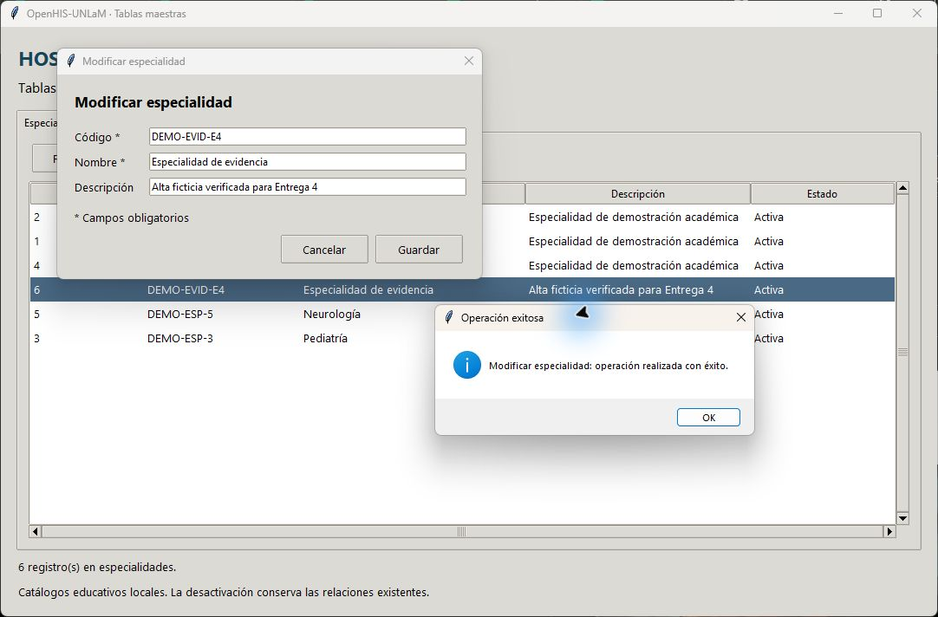

 | HU-05 · Alta de profesional
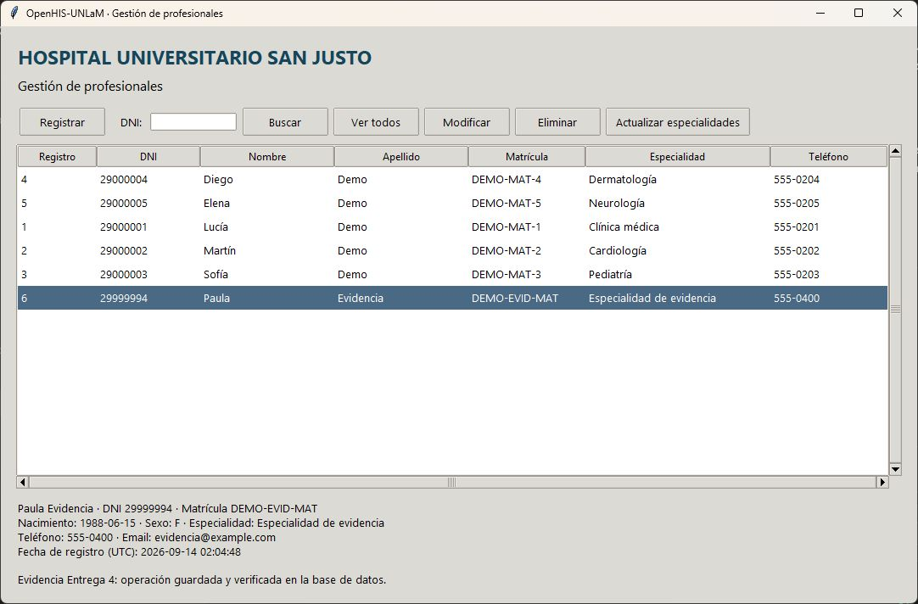

 | HU-05 · Modificación de contacto del profesional
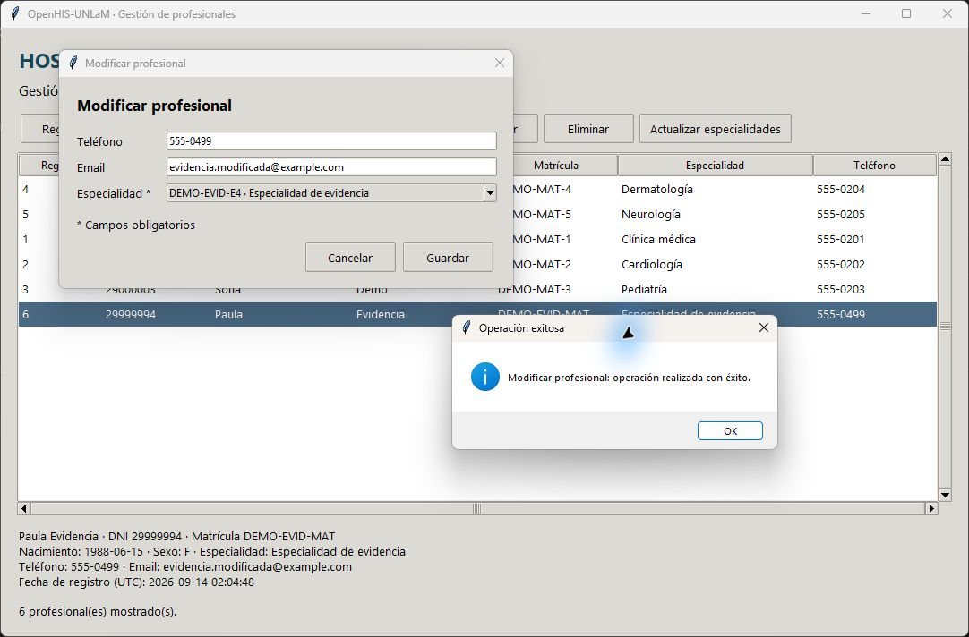

 | HU-06 adelantada · Alta de prescripción ficticia

